A1-TRANSMITANCIA (1)
FICHA JUSTIFICATIVA DE TRANSMITANCIA TÉRMICA DE HUECOS
 |  |  |  |  | v02-2022
PROGRAMA 4 del RD 853/2021
DATOS DEL HUECO
Descripción: | Indicar referencia y descripción resumida del hueco (medidas, tipo de apertura, numero de hojas, persiana, etc)
Tipo de marco:
Tipo de vidrio:
Municipio | Elegir |  |  | Zona climática
CÁLCULO DE LA TRANSMITANCIA TÉRMICA DEL HUECO
Según Documento de Apoyo al Documento Básico DA DB-HE / 1 "Cálculo de parámetros característicos de la envolvente"
2.1.4.1 Transmitancia térmica de huecos
Para el cálculo de la transmitancia térmica de huecos (ventana, lucernario o puerta) UH [W/m2K] se empleará la norma UNE EN ISO 10077.
Donde:
UH = | la transmitancia térmica del hueco (ventana, lucernario o puerta) [W/m2K];
UH,v = |  | (Ug en inglés) la transmitancia térmica del acristalamiento [W/m2K];
UH,m = |  | (Uf) la transmitancia térmica del marco [W/m2K];
UH,p = |  | la transmitancia térmica de la zona con panel opaco o cajón de persiana, si procede [W/m2K]; Si es un elemento no presente en la configuración del hueco se consignará "0"
Ψv = |  | la transmitancia térmica lineal debida al acoplamiento entre marco y acristalamiento [W/mK];
Ψp = |  | la transmitancia térmica lineal debida al acoplamiento entre marco y paneles opacos o cajón de persiana [W/mK];
AH,v = |  | el área de la parte acristalada [m2];
AH,m = |  | el área del marco [m2];
AH,p = |  | el área de la parte con panel opaco o cajón de persiana, si procede [m2]; Si es un elemento no presente en la configuración del hueco se consignará "0"
lv = |  | la longitud de contacto entre marco y acristalamiento [m];
lp = |  | la longitud de contacto entre marco y paneles opacos o cajón de persiana [m];

Los valores de las transmitancias térmicas lineales se pueden calcular o tomar de la siguiente tabla:
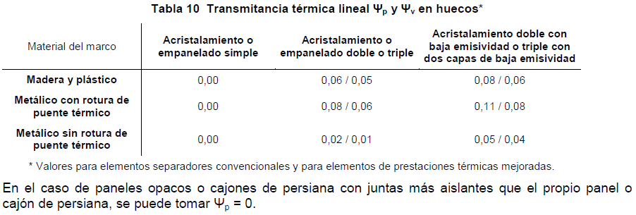

Resultando:
 |  |  | UHlim s/ zona climática
UH = | #DIV/0! | [W/m2K] | FALSE | #DIV/0!

ATENCIÓN: SOLO ES NECESARIO COMPLETAR LAS CELDAS EN COLOR ROJIZO.
LA PERMEABILIDAD DEL HUECO TAMBIÉN DEBE JUSTIFICARSE EN EL PROYECTO O MEMORIA JUSTIFICATIVA.
LOS RESULTADOS DE ENSAYOS/FICHAS TÉCNICAS DEL PERFIL, ACRISTALAMIENTO Y PANELES OPACOS O CAJONES DE PERSIANA, DONDE SE REFLEJEN SUS TRANSMITANCIAS DE MANERA INDEPENDIENTE (UHv, UHm y UHp) AL IGUAL QUE LA PERMEABILIDAD, DEBEN ANEXARSE EN EL PROYECTO O MEMORIA JUSTIFICATIVA.

A1-EJEMPLO
 |  |  |  |  |  |  | RESULTADOS DE ENSAYOS DEL MARCO (expresados en ficha técnica)

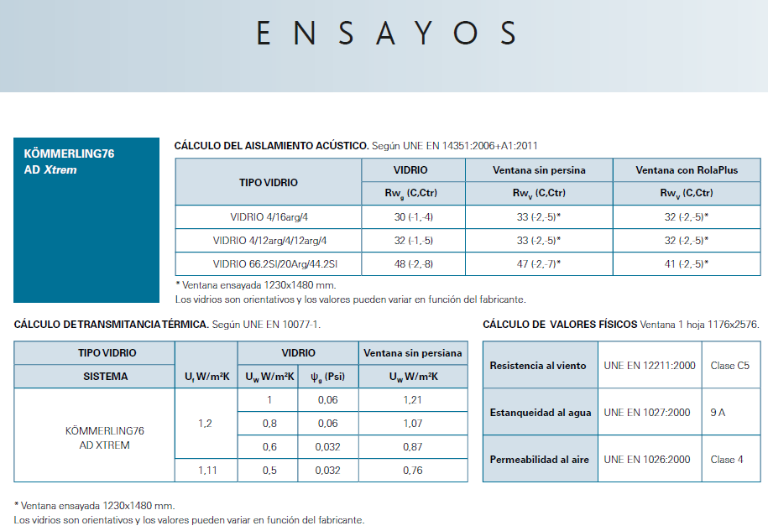
FICHA JUSTIFICATIVA DE TRANSMITANCIA TÉRMICA DE HUECOS
 |  |  |  |  |  | v02-2022
PROGRAMA 4 del RD 853/2021
DATOS DEL HUECO
Descripción: | (V2) VENTANA OSCILOBATIENTE DE DOS HOJAS CON CAJÓN DE PERSIANA Y MEDIDAS 1.200x1.100 mm
Tipo de marco: | KOMMERLING76 AD Xtrem
Tipo de vidrio: | 4 mm ExtraClear/16 mm 90%Argón/4 mm ClimaGuard
Municipio | Madrid |  |  | Zona climática | D3
CÁLCULO DE LA TRANSMITANCIA TÉRMICA DEL HUECO
Según Documento de Apoyo al Documento Básico DA DB-HE / 1 "Cálculo de parámetros característicos de la envolvente"
2.1.4.1 Transmitancia térmica de huecos
Para el cálculo de la transmitancia térmica de huecos (ventana, lucernario o puerta) UH [W/m2K] se empleará la norma UNE EN ISO 10077.
Donde:
UH = | la transmitancia térmica del hueco (ventana, lucernario o puerta) [W/m2K];
UH,v = | 1.00 | (Ug en inglés) la transmitancia térmica del acristalamiento [W/m2K];
UH,m = | 1.20 | (Uf en inglés) la transmitancia térmica del marco [W/m2K];
UH,p = | 1.12 | la transmitancia térmica de la zona con panel opaco o cajón de persiana, si procede [W/m2K]; Si es un elemento no presente en la configuración del hueco se consignará "0"
Ψv = | 0.06 | (Ψg en inglés) la transmitancia térmica lineal debida al acoplamiento entre marco y acristalamiento [W/mK]; |  |  |  |  | RESULTADOS DE ENSAYOS DEL CAJÓN DE PERSIANA (expresados en ficha técnica)
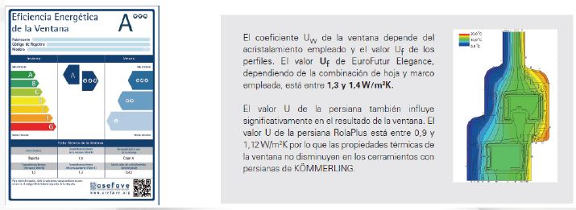
Ψp = | 0.08 | la transmitancia térmica lineal debida al acoplamiento entre marco y paneles opacos o cajón de persiana [W/mK];
AH,v = | 0.62 | el área de la parte acristalada [m2];
AH,m = | 0.70 | el área del marco [m2];
AH,p = | 0.22 | el área de la parte con panel opaco o cajón de persiana, si procede [m2]; Si es un elemento no presente en la configuración del hueco se consignará "0"
lv = | 4.68 | la longitud de contacto entre marco y acristalamiento [m];
lp = | 1.20 | la longitud de contacto entre marco y paneles opacos o cajón de persiana [m];

Los valores de las transmitancias térmicas lineales se pueden calcular o tomar de la siguiente tabla:

 |  |  |  |  |  |  | (Si se desconoce la U exacta se deberá de emplear el valor más conservador)

 |  |  |  |  |  |  | RESULTADOS DE ENSAYOS DEL ACRISTALAMIENTO (expresados en ficha técnica)

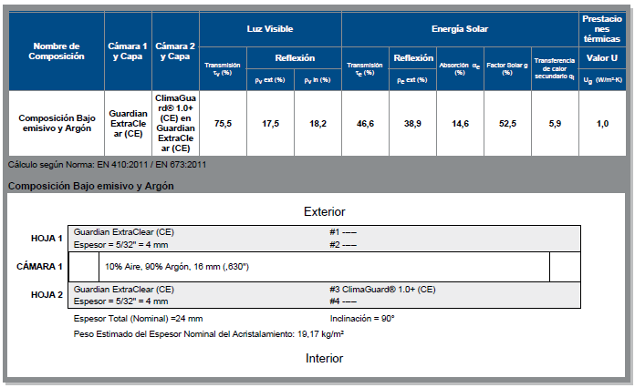

Resultando:
 |  |  | UHlim s/ zona climática
UH = | 1.35 | [W/m2K] | 1.80 | CUMPLE

ATENCIÓN: SOLO ES NECESARIO COMPLETAR LAS CELDAS EN COLOR ROJIZO.
LA PERMEABILIDAD DEL HUECO TAMBIÉN DEBE JUSTIFICARSE EN EL PROYECTO O MEMORIA JUSTIFICATIVA.
LOS RESULTADOS DE ENSAYOS DEL PERFIL, ACRISTALAMIENTO Y PANELES OPACOS O CAJONES DE PERSIANA, DONDE SE REFLEJEN SUS TRANSMITANCIAS DE MANERA INDEPENDIENTE (UHv, UHm y UHp) AL IGUAL QUE LA PERMEABILIDAD, DEBEN ANEXARSE EN EL PROYECTO O MEMORIA JUSTIFICATIVA.

A2-EJEMPLO
HOJA DE CÁLCULO DE TRANSMITANCIA DE HUECOS
 |  |  |  | v02-2022
PROGRAMA 4 del RD 853/2021
ALTERNATIVA 2 - Ejemplo 1 Declaración de prestaciones y marcado CE |  | ALTERNATIVA 2 - Ejemplo 2 Declaración de prestaciones y marcado CE

"Declaración de prestaciones tipo" |  | "Declaración de prestaciones con valores múltiples"

APARTADO X (del proyecto/memoria): Justificación de cálculo de la transmitancia y permeabilidad de huecos Los valores remarcados corresponden a las prestaciones de transmitancia y permeabilidad de las siguientes tipologías de huecos de la actuación: V1 - oscilobatiente de dos hojas con cajón de persiana y doble acristalamiento 6/16/4 bajo emisivo (1,20x1,10m) V3 - oscilobatiente de dos hojas con cajón de persiana y doble acristalamiento 6/16/4 bajo emisivo (1,40x1,10m) |  | APARTADO X (del proyecto/memoria): Justificación de cálculo de la transmitancia y permeabilidad de huecos Los valores remarcados corresponden a las prestaciones de transmitancia y permeabilidad de las siguientes tipologías de huecos de la actuación: V1 - oscilobatiente de dos hojas con cajón de persiana y doble acristalamiento 4/16/4 bajo emisivo con argón (1,20x1,10m) Uv=1 V5 - oscilobatiente de dos hojas con cajón de persiana y doble acristalamiento 4/16/4 bajo emisivo y CS (1,40x1,10m) Uv=1,2

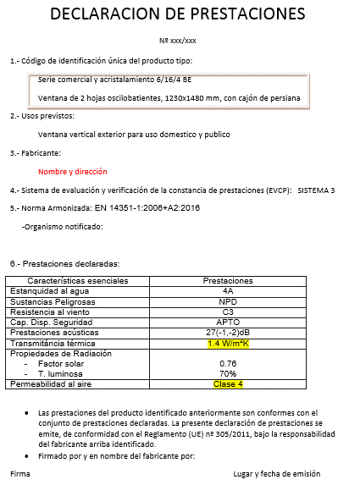
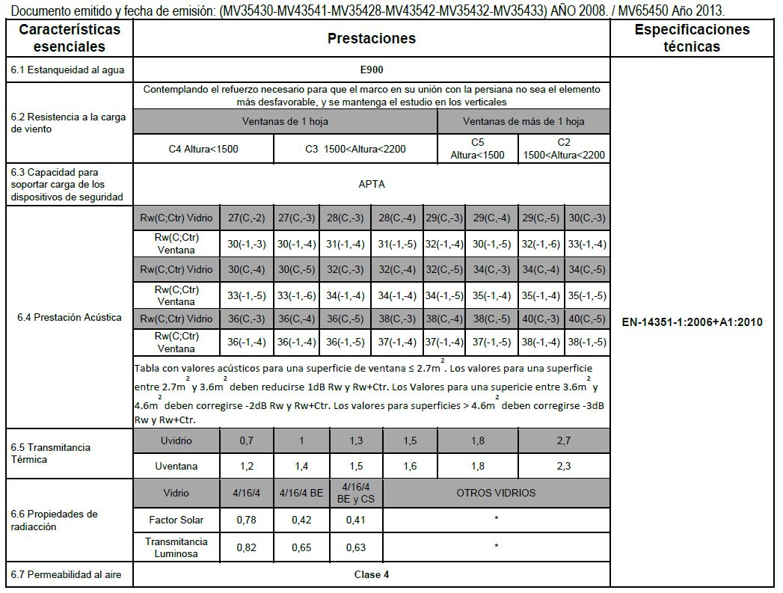

 |  | En este caso debe acompañarse de la ficha ténica de los vidrios (ejemplo para V1)

V1 | V3

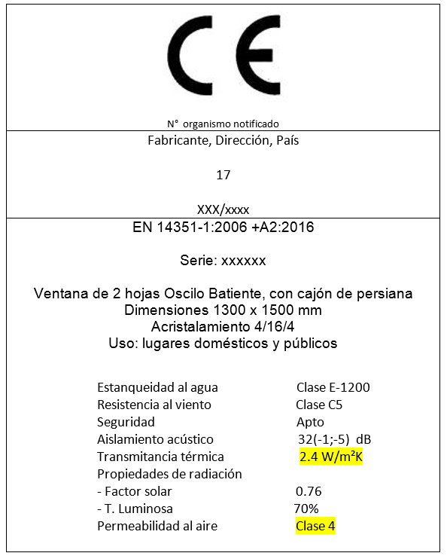

 |  | V1 | V5

(Estos marcados CE solo indican como remarcar las prestaciones y no se corresponden con las carpinterías del ejemplo)

 |  | (Estos marcados CE solo indican como remarcar las prestaciones y no se corresponden con las carpinterías del ejemplo)

